표지
R | 박대용 Sr.M
A | 오경호 PM
I | 광양신공장 MES 구축

 |  | 포스코ESM MES 구축 인터페이스 Layout 정의서

상세설계 및 개발
단계
포스코ESM MES구축
프로젝트명

 |  | 포스코 ICT 대외사업부

설비상태
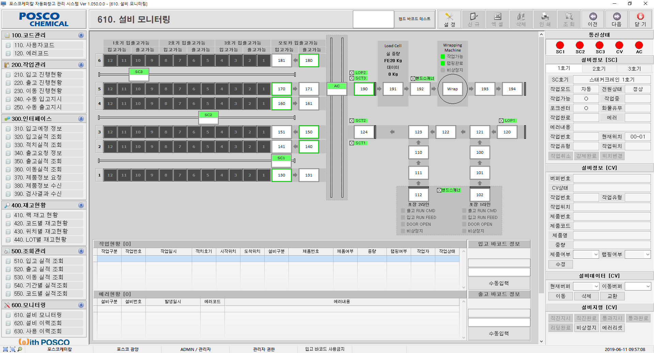
Interface정의서 : (WM000101) 자동창고 설비상태 |  |  |  |  |  |  |  |  |  | 2019-05-16
 |  |  |  |  |  |  |  |  |  | 이진성

1. Interface 정보
I/F 명 |  | 자동창고 설비상태
개요 |  | 자동창고에서 설비 가동 및 에러상태를 주기적으로 DCS에 전송한다.

2. Interface 상세정보
TC CODE |  | WM000101 | 전송처 | 자동창고 |  | 수신처 |  |  | DCS
전문 항목수 |  | 27 | 전문 길이 | 195 |  | 발생시점 |  |  | 주기적으로(1~10초)

3. 전문 Format
순번 | 항목구분 | 한글항목명 | 영문항목명 | 데이터타입 | 길이 | 소수점 | Group | Start | End | 비고
1 | E | TC Code | TC_CD | VARCHAR2 | 8 |  |  | 1 | 8
2 | E | 송신공장구분 | TRSM_FAC_TP | VARCHAR2 | 1 |  |  | 9 | 9
3 | E | 송신프로세스구분 | TRSM_PROC_TP | VARCHAR2 | 3 |  |  | 10 | 12
4 | E | 수신공장구분 | RCPTN_FAC_TP | VARCHAR2 | 1 |  |  | 13 | 13
5 | E | 수신프로세스구분 | RCPTN_PROC_TP | VARCHAR2 | 3 |  |  | 14 | 16
6 | E | 수신송신시간 | RCPTN_TRSM_HOUR | VARCHAR2 | 14 |  |  | 17 | 30
7 | E | 송신프로그램 | TRSM_PROG | VARCHAR2 | 14 |  |  | 31 | 44
8 | E | Interface Id | INFC_ID | VARCHAR2 | 12 |  |  | 45 | 56
9 | E | 전문 TYPE | IF_MSG_TP | VARCHAR2 | 1 |  |  | 57 | 57
10 | E | 전문 SEQ | IF_MSG_SEQ | VARCHAR2 | 5 |  |  | 58 | 62
11 | E | Interface Data Type | INFC_DATA_TP | VARCHAR2 | 1 |  |  | 63 | 63
12 | E | 전문길이 | IF_MSG_LTH | VARCHAR2 | 6 |  |  | 64 | 69
13 | E | 여분항목 | SPR_ITEM | VARCHAR2 | 31 |  |  | 70 | 100
14 | E | 컨베이어 화물 | CV_CARGO | VARCHAR2 | 27 |  |  | 101 | 127 | 0=화물없음, 1=화물있음 (참조1)
15 | E | 컨베이어 에러 | CV_ERROR | VARCHAR2 | 27 |  |  | 128 | 154 | 0=정상, 1=에러 (참조1)
16 | E | 오토카 가동 | AC_RUN | VARCHAR2 | 1 |  |  | 155 | 155 | 0=대기, 1=오토카 작업중
17 | E | 오토카 화물 | AC_CARGO | VARCHAR2 | 1 |  |  | 156 | 156 | 0=화물없음, 1=오토카 내 화물있음
18 | E | 오토카 에러 | AC_ERROR | VARCHAR2 | 1 |  |  | 157 | 157 | 0=정상, 1=오토카 에러
19 | E | 오토카 위치 | AC_POS | VARCHAR2 | 3 |  |  | 158 | 160 | 오토카 현재위치 (참조2)
20 | E | 스태커크레인 가동 (1~3호기) | SC_RUN | VARCHAR2 | 3 |  |  | 161 | 163 | 0=대기, 1=크레인 작업중 (1~3호기 Length=3)
21 | E | 스태커크레인 화물 (1~3호기) | SC_CARGO | VARCHAR2 | 3 |  |  | 164 | 166 | 0=화물없음, 1=크레인 내 화물있음 (1~3호기 Length=3)
22 | E | 스태커크레인 에러 (1~3호기) | SC_ERROR | VARCHAR2 | 3 |  |  | 167 | 169 | 0=정상, 1=크레인 에러
23 | E | 스태커크레인 위치 (1~3호기) | SC_POS | VARCHAR2 | 9 |  |  | 170 | 178 | 스태커크레인 크레인 현재위치 (직진위치2+높이위치1) (참조3)
24 | E | 컨베이어 LOP상태(2개) | CV_LOP | VARCHAR2 | 2 |  |  | 179 | 180 | 0=자동아님(수동/세미), 1=자동 LOP1상태 + LOP2 상태
25 | E | 스태커크레인 OP 상태(3개) | SC_OP | VARCHAR2 | 3 |  |  | 181 | 183 | 0=자동아님(수동/세미), 1=자동 SC1상태 + SC2상태 + SC3상태
26 | E | 랩핑머신상태 | LAP_STAT | VARCHAR2 | 3 |  |  | 184 | 186 | 랩핑머신 상태(작업가능+랩핑완료+비상정지) 0=신호OFF, 1=신호ON
27 | E | 로드셀중량 | LDC_WEIGHT | NUMBER | 9 | 3 |  | 187 | 195 | 로드셀 중량 (정수길이5+점1+소수길이3)(12345.678 또는 □□999.123 ) □=공백(스페이스)

참조1. 컨베이어 버퍼 순번 (길이27)
순번 → 100, 101, 110, 111, 120, 121, 122, 123, 124, 130, 131, 140, 141, 150, 151, 160, 161, 170, 171, 180, 181, 190, 191, 192, WrappingMachine, 193, 194
예시 → CV_CARGO는 '100000000000000000000000010' 인 경우 컨베이어 100번, 193번에 화물있음
예시 → CV_ERROR는 '000010000000000000000000000' 인 경우 컨베이어 120번 에러발생

참조2. 오토카 위치 (길이3)
오토카 작업위치 → 124, 131, 140, 150, 161, 171, 180, 190
예시 → AC_POS는 '180' 인 경우 현재 오토카 위치는 컨베이어 180번과 마주 닿아 있는 상태

참조3. 스태커크레인
예시 → SC_RUN은 '101' 인 경우 스태커크레인 1호기 작업중, 스태커크레인 2호기 대기중, 스태커크레인 3호기 작업중
가동, 화물, 에러 동일
예시 → SC_POS은 '011122058' 인 경우
스태커크레인 1호기 위치 '011122058' 1전진 했으며, 1높이에 있음
스태커크레인 2호기 위치 '011122058' 12전진 했으며, 2높이에 있음
스태커크레인 3호기 위치 '011122058' 5전진 했으며, 8높이에 있음
전진= 0~12, 높이 1~8

